NO2
令和7年度 団体競技強化事業 |  |  |  |  |  |  | （ﾌﾟﾛｼﾞｪｸﾄNo.2）

事業計画書
競技団体名
責任者名
連絡先
を入力するとすべてのシートに反映されます。
競技団体名 |  |  |  |  | 責任者名
 |  |  |  |  | 連絡先

 |  |  |  |  |  | ※ 人数は1回あたりの数を記入
 | 1 一般強化

 | 合 宿 |  |  |  | 練習会
 |  | 参加予定数 | 名 |  |  | 参加予定数 |  | 名
 |  | 回 数 | 回 |  |  | 回 数 |  | 回

 |  | 会 場 |  |  |  | 会 場

 | 指導者招聘
 |  | 予定指導者名
 |  | 招聘者数 | 人
 |  | 回 数 | 回

 | ドクター・トレーナー等派遣
 |  | 予定ドクター名
 |  | ドクター数 | 人
 |  | 回 数 | 回

 |  | 予定トレーナー名
 |  | トレーナー数 | 人
 |  | 回 数 | 回

 | 2 競技用消耗品、救急医薬品購入

 |  | 品 目 |  | 数 量
 |  | 品 目 |  | 数 量

NO15
令和７年度 団体競技強化事業 |  |  |  |  |  |  |  |  |  |  |  | （ﾌﾟﾛｼﾞｪｸﾄ№15） |  |  |  | ※ 数字の「０」は非表示の設定になっています。
 |  |  |  |  |  |  |  |  |  |  |  |  |  |  |  | 「０」を表示する場合は「ツール」-「オプション」
参加者名簿兼交通費受領書 |  |  |  |  |  |  |  |  |  |  |  |  |  |  |  | -「表示」をクリックし、ウィンドウオプション欄の
 |  |  |  |  |  |  |  |  |  |  |  |  |  |  |  | 「ゼロ値」にチェックを入れてください。
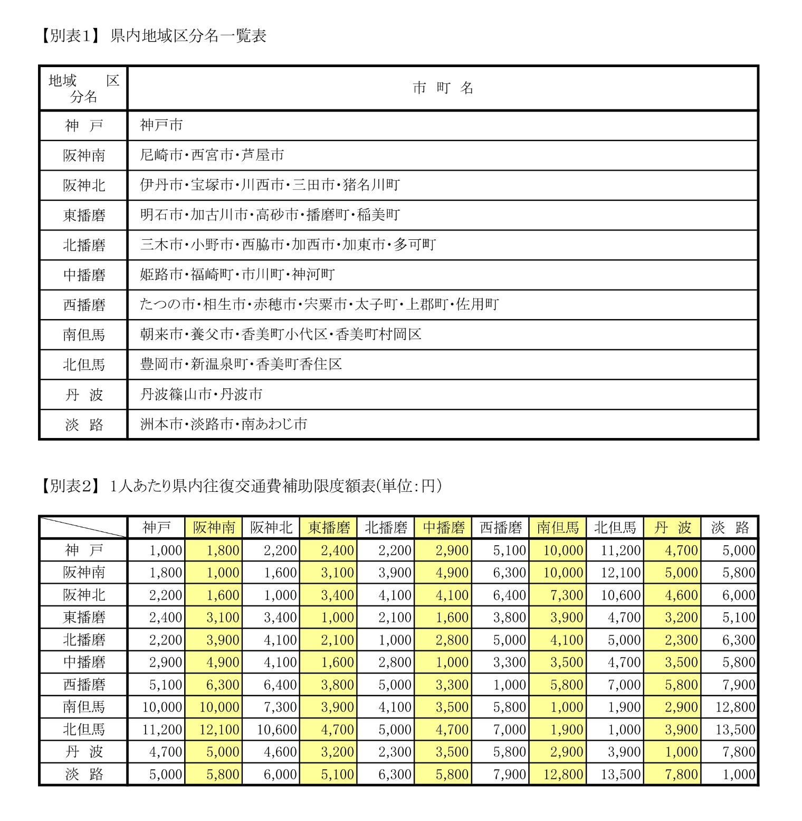
競技団体名 |  |  | 0 |  |  |  |  |  |  | 責任者名 |  | 0

事 業 内 容 名

 | ・ | 団体競技強化事業 |  |  |  |  | ・ | 指導者招聘

 | ・ | ドクター・トレーナー等派遣

※ 該当する事業内容に○を入れてください。

実施日 |  | 令和 |  | 年 | 月 | 日 | ～ |  | 月 | 日 |  |  | 会場地域区分名

№ | 区分 |  | 氏名 |  |  | 金 額 |  |  |  |  | 署名 (フルネーム) | 所属 | 役職・学年 | 泊数 | 起 点 地域区分名

1 | 指
 | 選
 | コ | ドト
2 | 指
 | 選
 | コ | ドト
3 | 指
 | 選
 | コ | ドト
4 | 指
 | 選
 | コ | ドト
5 | 指
 | 選
 | コ | ドト
6 | 指
 | 選
 | コ | ドト
7 | 指
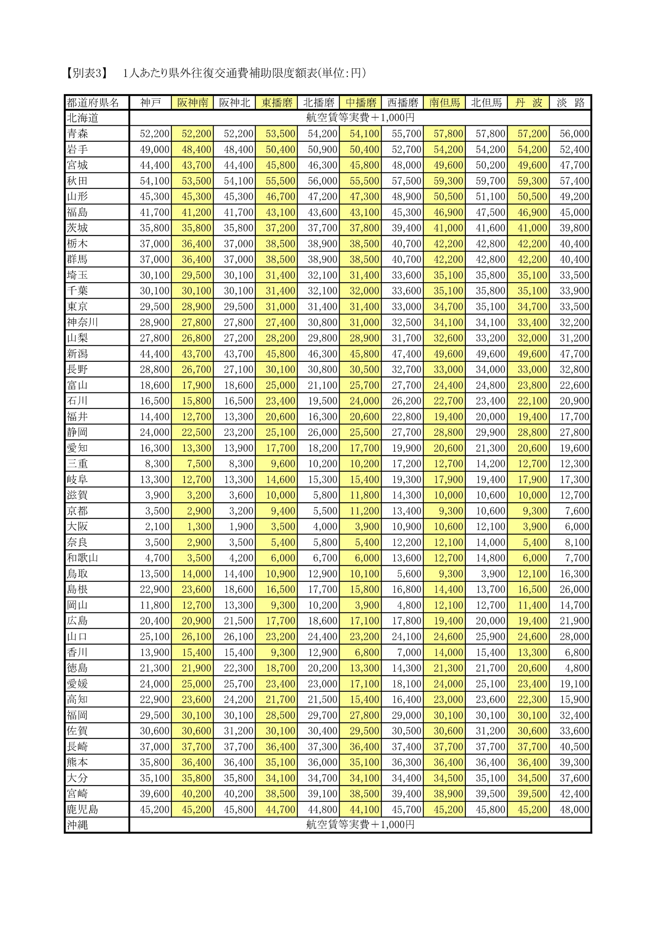
 | 選
 | コ | ドト
8 | 指
 | 選
 | コ | ドト
9 | 指
 | 選
 | コ | ドト
10 | 指
 | 選
 | コ | ドト
合 計 金 額 |  |  |  |  |  | 0 |  |  |  |  | 泊 数 計 |  |  | 0

※ 区分の枠は、指導者は「指」、選手は「選」、指導者招聘コーチは「コ」、ドクター・トレーナー「ドト」に
〇印を付けてください。
※ 泊数欄には、それぞれの泊数と泊数合計を記入してください。
※ 用紙が不足する場合はコピーしてお使いください。
※ 署名欄の押印は不可です。必ず署名（フルネーム）してください。鉛筆や消えるボールペンは不可です。
※ 振込の場合は、サインは不要です。振込明細票を添付してください。

